상품제안서
워터존 스마트폰 튜브 방수팩 블랙 IPX8 물놀이방수팩 | 상품코드: F28052

 |  |  |  |  |  |  | 02-412-0044 | www.easy1.co.kr
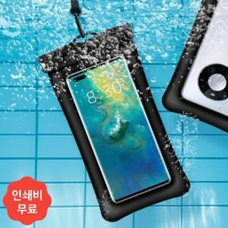

【상세/제작정보】 | 2도 인쇄 이상 별도 문의 500세트 미만 인쇄 시 판비 추가

【인쇄/포장옵션】 | 기타 / 포장불가능

【공급단가】 | 수량 | 85~ | 255~ | 500~ | 1,000~ | 3,000~
*VAT별도 | 단가 | 4,220원 | 4,150원 | 4,040원 | 3,970원 | 3,870원

【상품 URL】 | https://easy1.co.kr:443/src/goods_detail.php?gdno=28052

